送
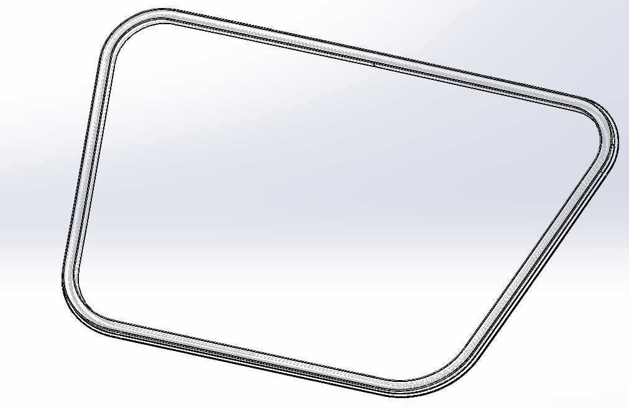
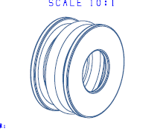
 | 南 华 塑 料 橡 胶 厂 送 货 单
客 户 | 贝迅科技有限公司 |  |  | 送 货 单 号 | 45429420
名 称 |  |  |  | 曰 期 | 2024-05-17
订单# | 物料编码 | 名 称 / 规格 | 单位 | 数量 | 单价 | 金额

合计 | 万 千 十 元 角 元
 | 白色 存根联 红色 回单 黄色 客户联
收货单位 | 贝迅科技有限公司 |  | 送货单位 南华橡胶厂
收 货 人 |  |  | 送 货 人 卢锡流


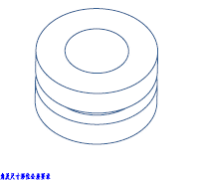
 | 330100000600 | EC旋钮轴密封胶垫 |  | 1000 | 0.12
 | 330100006300 | 灯镜密封圈 |  | 1000 | 0.5

产品列表
序号 | 图片 | 物料编号 | 产品名称 | 尺寸 | 颜色 | 硬度 | 单价
1 |  | 330100000100 | 按键硅胶胶套 |  | 透明 | 硅胶50 | 0.1 | 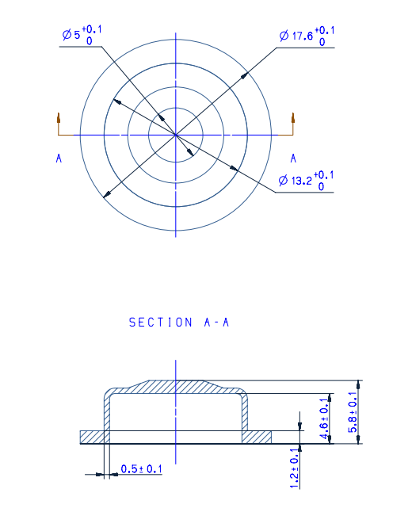
2 |  | 330100000900 | 工字减震 |  | 透明 | 硅胶20 | 0.15 | 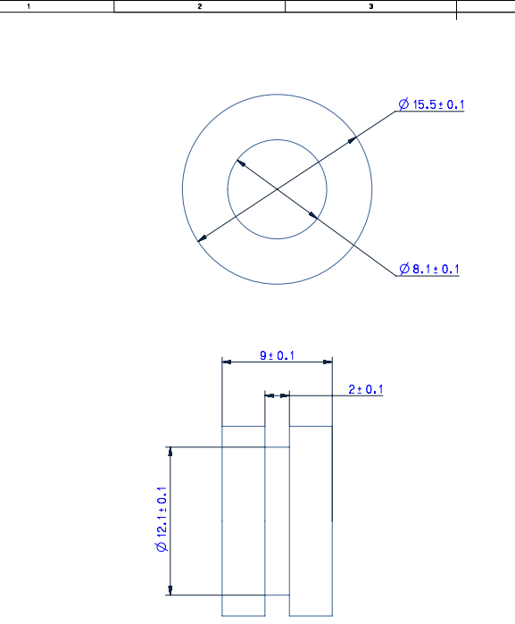
3 |  | 330100004300 | 工字减震 |  | 黑色 | 硅胶50 | 0.15
4 |  | 330100000600 | 轴密封胶垫 |  | 黑色 | 硅胶60 | 0.12 | 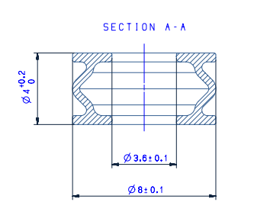
5 |  | 330100006300 | 灯镜密封圈 |  | 黑色 | 硅胶 HA40 | 0.5
6 |  | 330100006500 | 加热管进水密封件 | 13.4*4.7*16.6 | 透明 | 硅胶 HA50 | 0.15
7 |  | 330100006600 | 过滤器滤网外垫圈 | 30.6*22.9*9 | 透明 | 硅胶 HA70 | 0.32
8 |  | 330100007900 | 电机轴甩水盘 | 17*4.1*3 | 黑色 | 橡胶 HA70 | 0.08
9 |  | 330100008500 | 水泵减震胶垫 | 15.5*5.6*9 | 透明 | 硅胶 HA20 | 0.15
10 |  | 330100008300 | 水箱出水口管密封塞 | 18*115*30 | 黑色 | 硅胶 HA40 | 0.6
11 |  | 330100006700 | 过滤器滤网内胶垫 |  | 透明 | 硅胶 HA60 | 0.85
12 |  | 330100008700 | 泡沫剂盒胶塞 | 17*16 | PANTONE651U | 70 | 0.4
13 |  | 330100010200 | 爆破口膜片 |  | 三元乙丙 | 60 | 0.18

